Лист1
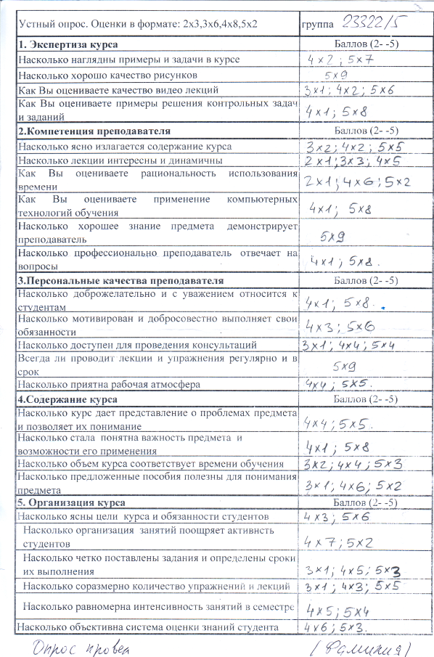
Устный опрос. Оценки в формате: 2х3,3х6,4х8,5х2 | группа 23322-5 | 2 | 3 | 4 | 5 | голосовало | средняя | что не нравится | как улучшить
1. Экспертиза курса | Баллов (2- -5)
Насколько наглядны примеры и задачи в курсе |  |  |  | 2 | 7 | 9 | 4.78
Насколько хорошо качество рисунков |  |  |  |  | 9 | 9 | 5.00
Как Вы оцениваете качество видео лекций |  |  | 1 | 2 | 6 | 9 | 4.56
Как Вы оцениваете примеры решения контрольных задач и заданий |  |  |  | 1 | 8 | 9 | 4.89
2.Компетенция преподавателя | Баллов (2- -5) | 2 | 3 | 4 | 5
Насколько ясно излагается содержание курса |  |  | 2 | 2 | 5 | 9 | 4.33
Насколько лекции интересны и динамичны |  | 1 | 3 | 5 |  | 9 | 3.44
Как Вы оцениваете рациональность использования времени |  | 1 |  | 6 | 2 | 9 | 4.00
Как Вы оцениваете применение компьютерных технологий обучения |  |  |  | 1 | 8 | 9 | 4.89
Насколько хорошее знание предмета демонстрирует преподаватель |  |  |  |  | 9 | 9 | 5.00
Насколько профессионально преподаватель отвечает на вопросы |  |  |  | 1 | 8 | 9 | 4.89
3.Персональные качества преподавателя | Баллов (2- -5) | 2 | 3 | 4 | 5
Насколько доброжелательно и с уважением относится к студентам |  |  |  | 1 | 9 | 10 | 4.90
Насколько мотивирован и добросовестно выполняет свои обязанности |  |  |  | 3 | 6 | 9 | 4.67
Насколько доступен для проведения консультаций |  |  | 1 | 4 | 4 | 9 | 4.33
Всегда ли проводит лекции и упражнения регулярно и в срок |  |  |  |  | 9 | 9 | 5.00
Насколько приятна рабочая атмосфера |  |  |  | 4 | 5 | 9 | 4.56
4.Содержание курса | Баллов (2- -5) | 2 | 3 | 4 | 5
Насколько курс дает представление о проблемах предмета и позволяет их понимание |  |  |  | 4 | 5 | 9 | 4.56
Насколько стала понятна важность предмета и возможности его применения |  |  |  | 1 | 8 | 9 | 4.89
Насколько объем курса соответствует времени обучения |  |  | 2 | 4 | 3 | 9 | 4.11
Насколько предложенные пособия полезны для понимания предмета |  |  | 1 | 6 | 2 | 9 | 4.11
5. Организация курса | Баллов (2- -5) | 2 | 3 | 4 | 5
Насколько ясны цели курса и обязанности студентов |  |  |  | 3 | 6 | 9 | 4.67
Насколько организация занятий поощряет активнсть студентов |  |  |  | 7 | 2 | 9 | 4.22
Насколько четко поставлены задания и определены сроки их выполнения |  |  | 1 | 5 | 3 | 9 | 4.22
Насколько соразмерно количество упражнений и лекций |  |  | 1 | 3 | 5 | 9 | 4.44
Насколько равномерна интенсивность занятий в семестре |  |  |  | 5 | 4 | 9 | 4.44
Насколько объективна система оценки знаний студента |  |  |  | 6 | 3 | 9 | 4.33

